4 地勢
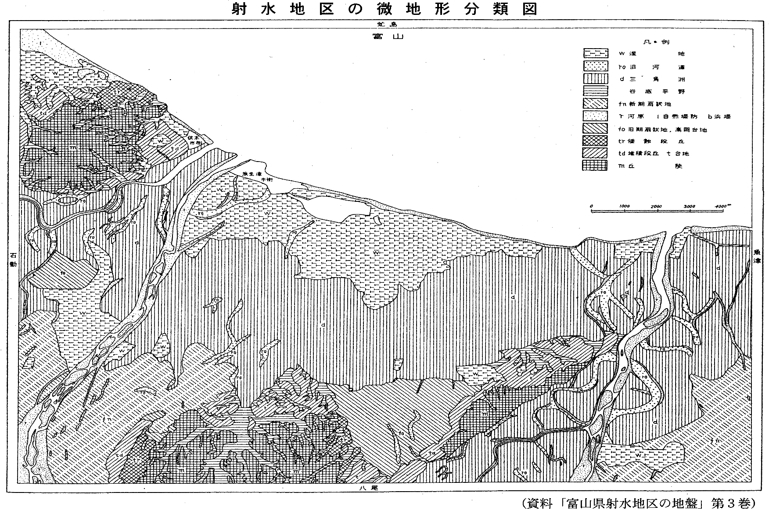
４ 地勢

射水市は富山県のほぼ中央部に位置し、東方は富山市、西方は高岡市、南方は砺波市に隣接している。本市域は総面積109.44㎢である。北部に富山湾、中央に射水平野、南部に射水丘陵を配し、標高0～146.6ｍを測る。 地質構造は飛騨変形岩類とジュラ紀の手取層が基盤となり、その上に海成の砂岩、泥岩からなる第三紀層、礫及び砂泥層を主体とする洪泥互層を主体とする沖積層からなっている。

